Додаток №1_форма пропозиції
Додаток №1 до Запиту_2756SP
Форма цінової пропозиції

(Назва Учасника), надає свою пропозицію щодо участі у закупівлі Техніки для Громадського центру в м. Дніпро
Відомості про підприємство |  |  | Повне найменування учасника – суб’єкта господарювання
 |  |  | Ідентифікаційний код за ЄДРПОУ або реєстраційний номер облікової картки платника податків
 |  |  | Реквізити (адреса - юридична та фактична, телефон, факс, телефон для контактів, e-mail, розрахунковий рахунок)
Відомості про особу (осіб), які уповноважені представляти інтереси Учасника |  |  | (Прізвище, ім’я, по батькові, посада, контактний телефон)
Додаткова інформація: Аналоги не допускаються. Закупівля обладнання вказаних торгових марок необхідна з метою уніфікації та стандартизації наявного обладнання, зменшення витрат на адміністрування та обслуговування техніки. 1. Учасник повинен надати фото товару, вказати: торгову марку, виробника, артикул, детально зазначати технічні характеристики товару (у відповідності до параметрів та вимог технічного опису), зазначити гарантійний термін. 2. Вартість пропозиції Учасника включає зберігання цілісності, доставку, розвантаження, занесення в приміщення за адресою: м. Дніпро, вул. Виконкомівська, 12 а. 3. Товар має бути належно упакований. Тара повинна забезпечувати повну цілісність упакувань Товару при транспортуванні. 4. У разі виявлення неякісного товару або такого, що не відповідає умовам договору, учасник-переможець зобов’язаний замінити неякісний товар протягом 5 робочих днів з моменту виявлення неякісного товару на якісний без будь-якої додаткової оплати з боку замовника.
№ з/п | Найменування | Технічні характеристики та опис |  | Кількість, штуки | Ціна, за одиницю, (з урахуванням всіх податків і зборів) * | Вартість, грн., (з урахуванням всіх податків і зборів) * | Умови оплати (у % переплати / післяплати) | Термін поставки з моменту укладення договору (календарні дні)
 |  | Запит** | Пропозиція (вказати модель (торгову марку), виробника, параметри та характеристики продукції) ФОТО ТОВАРУ |  |  |  | Пропозиція | Пропозиція
1 | 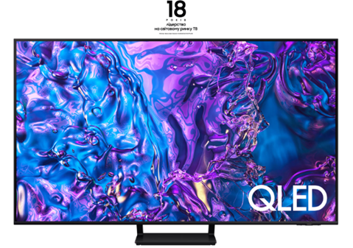 Телевізор Samsung Q70D 55 дюймів | Серія: Samsung Q70D Діагональ екрана: 55" Підтримка Smart TV: Зі Smart TV Бездротові можливості: 802.11ac Bluetooth: 5.2 Технологія дисплея: QLED / Quantum Dot Роздільна здатність: 3840x2160 Платформа: Tizen Частота екрану (інтерпольована): 100 Гц ТВ-тюнер Супутниковий Цифровий Т2 Цифровий кабельний Роз'єми: Ethernet Антенний вхід: (RF-in) Слот розширення: CI Способи управління: Air Play 2 Голосовий пошук Технології: HDR Геймерські функції: HGiG Колір рамки: Чорний Вихідна потужність звуку: 20 Вт Діапазони цифрового тюнера: DVB-C , DVB-S2 , DVB-T2 Країна реєстрації бренда: Республіка Корея (Південна Корея) Країна-виробник: Угорщина Особливості: Режим режисера, Ші-функції, VESA 200x200 мм Аудіосистема: OTS Lite, Q-Symphony Adaptive Sound Pro 360 Audio Додаткові характеристики: Quantum HDR, Dual LED, Wide Viewing Angle, Supreme UHD, Dimming, Motion Xcelerator 120 Гц, Basic Smart Calibration, 4K AI Upscaling Filmmaker Mode, Bixby, Far-Field Voice Interaction Ambient, Mode+ Nifty Gateway, Auto Game Mode (ALLM) Game Motion Plus VRR Dynamic Black EQ Surround Sound Super Ultra Wide Game View MiniMap Zoom, FreeSync Premium HGiG Додаткові роз'єми: 4 x HDMI, 2 x USB Контрастність: Dual LED Процесор зображення: Quantum Processor 4K Кут огляду: 178°/178° Частота розгортки панелі: 100 Гц Енергоспоживання: Потужність (макс.): 210 Вт ; Потужність (типова): 107 Вт Потужність (в режимі очікування): 0.50 Вт Частота WiFi , Wi-Fi 5 Гарантія: 12 місяців офіційної гарантії від виробника Розміри з підставкою: 1232.9 x 774.1 x 255.9 мм Розміри без підставки: 1232.9 x 708.7 x 25.7 мм Вага з підставкою: 16.9 кг ; Вага без підставки: 16.1 кг |  | 1 |  | 0.00

2 | 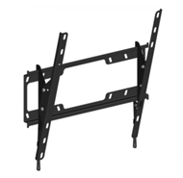 Кронштейн під телевізори | Тип кріплення: фіксоване; Вид кріплення: настінне кріплення; Мінімальна діагональ телевізора: 32 " Максимальна діагональ телевізора: 77 " Максимальне навантаження (вага ТВ): 75 кг; Мінімальна відстань від стіни: 15 мм |  | 1 |  | 0.00
3 | 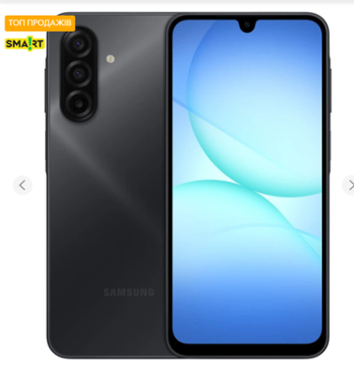 Смартфон Samsung Galaxy A17 | Смартфон Samsung Galaxy A17 Дисплей: 6.7″ Super AMOLED; Роздільна здатність 1080 × 2340 px (~385 ppi); Частота оновлення: 90 Гц; Яскравість: до 800 ніт, захист Corning Gorilla Glass Victus. Процесор (SoC): Samsung Exynos 1330 (5 нм), CPU – 8‑ядерний (2×2.4 GHz Cortex‑A78 + 6×2.0 GHz Cortex‑A55), GPU – Mali‑G68 MP2. Пам’ять: оперативна 8 GB LPDDR4X; вбудована 256 GB UFS (128/256 GB доступні), з підтримкою microSDXC до 2 TB. Основна камера: потрійна – 50 MP (широка, f/1.8 з OIS), 5 MP ультраширока (f/2.2) та 2 MP макро (f/2.4), LED‑спалах; відео 1080p@30fps з EIS. Фронтальна камера: 13 MP (f/2.0), 1080p@30fps. Акумулятор: Li‑Ion 5000 mAh з підтримкою швидкої зарядки 25W. Бібліотека ОС: Android 15 з One UI 7; обіцяні 6 років оновлень. Розміри / вага: 164.4 × 77.9 × 7.5 мм, вага 192 г; Корпус із Gorilla Glass Victus (фронт) та пластиком; захист IP54 (пил/бризки). З’єднання: 5G Sub‑6 + LTE, Wi‑Fi a/b/g/n/ac (dual‑band); Bluetooth 5.3, GPS, NFC (регіонально), USB‑C 2.0. |  | 1 |  | 0.00
4 | 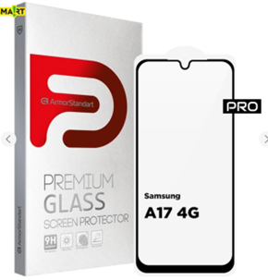 Захисне скло для телефона | Матеріал: загартоване скло Japanese Asahi Glass із 4-годинним загартуванням, що забезпечує високу міцність та прозорість. Покриття: покращене олеофобне та гідрофобне покриття для захисту від відбитків пальців і комфортного ковзання. Тип поверхні: глянцева поверхня з високою чіткістю зображення без спотворень. Клейова основа: повне проклеювання по всій площині для відсутності бульбашок та надійного прилягання. Сумісність і конструкція: спеціально розроблене для Samsung Galaxy A17 4G, має чорну рамку та точні вирізи під усі датчики й камери. |  | 1 |  | 0.00
5 | 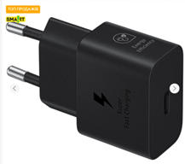 Мережевий зарядний пристрій Samsung | Виробник: Samsung Потужність заряджання: підтримка швидкої зарядки до 25 Вт за технологією Super Fast Charging (Power Delivery 3.0 / SFC). Роз'єм: один порт USB Type‑C, призначений для заряджання сумісних смартфонів, планшетів та інших пристроїв. Технологія GaN: компактний розмір та підвищена енергоефективність завдяки використанню GaN‑технології, що робить зарядний пристрій меншим і зручнішим у подорожах. Захист і безпека: багаторівневий захист від перегрівання, короткого замикання та перевантаження по струму. Екологічність: виготовлений із пластика, що містить щонайменше 20% перероблених матеріалів, та споживає мінімальну енергію в режимі очікування. |  | 1 |  | 0.00
6 | 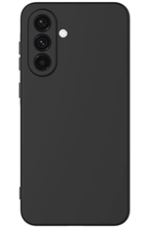 Чохол для телефона | Сумісність: призначена для Samsung Galaxy A17 5G (SM‑A176). Тип: чохол‑накладка (панель) Матеріал: високоякісний силікон, еластичний і зносостійкий. Колір: чорний (Black). Особливості: Легкий доступ до всіх портів і кнопок. Без застібки. Щільно прилягає до корпусу та не додає зайвого об’єму. Країна виробник: Китай. Призначення: захист смартфона від подряпин, потертостей та незначних ударів. |  | 1 |  | 0.00
7 | 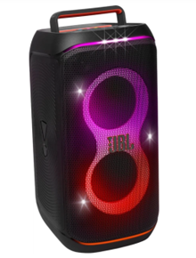 Система фонового звучання з мікрофонами JBL PartyBox Club 120 Black (JBLPBCLUB120EP) | Вихідна потужність: не менше 160 W RMS Частотний діапазон: 40 Hz – 20 kHz Акумулятор: до 12 год автономності, знімний, швидка зарядка (10 хв = ~80 хв) Захист: клас IPX4 (бризкозахищеність) Bluetooth: версія не нижче 5.3, підтримка Stereo Pair / Auracast™ Інтерфейси: AUX-In, Mic-In, Guitar-In, USB (MP3/WAV/WMA/FLAC) Світлове шоу RGB, керування через додаток JBL PartyBox App AI Sound Boost або еквівалентна технологія для покращення звуку Розміри: приблизно 288 × 570 × 297 мм; вага ~11 кг Гарантія: офіційна не менше 12 місяців; Оригінальна продукція JBL |  | 2 |  | 0.00
8 | 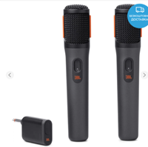 Мікрофонна система JBL PartyBox Wireless Mic (JBLPBWIRELESSMIC) | Частотний діапазон: 50 Hz – 15 kHz Діаграма спрямованості: кардіоїдна (cardioid), з поп-фільтром і shock mount для зменшення шумів Безпровідне з'єднання: стабільний 2.4 GHz з діапазоном до 30 м та затримкою < 12 мс Потужність передачі та безпека: Adaptive канал, шифрування AES‑128, передача < 10 dBm Час роботи мікрофонів: до 20 год на одному заряді Час роботи ресивера (донгл): до 12 год автономності Акумулятори: мікрофон – 600 mAh, 3.7 V Li-ion; ресивер – 700 mAh, 3.7 V Li-ion Швидка підзарядка: 10 хв = +2 год роботи; повна зарядка – < 2.5 год Габарити/вага: мікрофон – 45.5 × 224.5 × 42.5 мм, ~270 г; донгл – 42 × 96.5 × 18 мм, ~43 г Комплект поставки: два бездротові мікрофони, USB-C кабель, донгл, швидкий старт, гарантійна картка; екологічна упаковка (FSC, соєва фарба) |  | 2 |  | 0.00
9 | 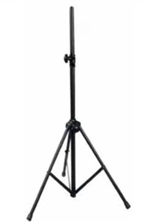 Стійка для акустичної системи | Вантажопідйомність: 30кг Регульована висота: 1020 - 1600 мм Матеріал: сталь Пластикові затискачі, гумові ніжки Діаметр посадкового місця: 35 мм |  | 2 |  | 0.00
10 | 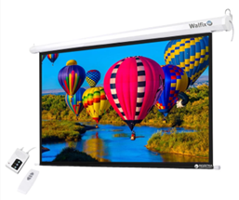 Проекційний екран Walfix TLS-5 моторизований настінний екран | Діагональ екрану: 150″ (300 × 225 см) Формат 4:3, пряма проекція Полотно: матовий білий вініл (Matte White) з коефіцієнтом 1.2 та чорним екстра-дропом/облямівкою Кут огляду: 170° Моторизований механізм: тихий двигун, з пультом ДУ (дротовим/бездротовим), живлення 2 м кабелем, батарея А23 для беспровідного пульта (не входить) Монтаж: настінний або стельовий, підвісна конструкція (cassette) Зворотній бік полотна: чорна підкладка для запобігання просвітлення Стійкість до цвілі: полотно з антигрибковим просоченням Гарантія: 12 місяців Вага: близько 17 – 20 кг |  | 2 |  | 0.00
11 | 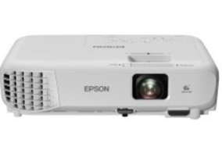 Відео проектор Epson EB‑E24 | Яскравість: 3 600 ANSI люмен кольорового і білий світла Роздільна здатність: XGA 1 024×768 пікселів (4:3) Контрастність: 15 000:1 (повний on/off) Лампа: UHE 210 Вт; ресурс до 12 000 годин в екологічному режимі Проекційний коефіцієнт: 1.44–2.88:1, підтримка діагоналі до 350″ (~8,9 м) Корекція трапеції: ±30° по горизонталі та вертикалі (Slide Keystone) Аудіо: вбудований динамік 5 Вт Інтерфейси: HDMI (з MHL), VGA (2x), Composite (RCA), Audio In/Out, USB‑B (прошивка/OSD), RS‑232C Габарити й вага: приблизно 302 × 87 × 249 мм; вага ~2.7 кг Гарантія: 3 роки від виробника (або 36 міс. офіційного гарантійного покриття) |  | 1 |  | 0.00
12 | 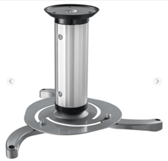 Кронштейн для відеопроектора | Максимальне навантаження: до 10 кг Регульована відстань від стелі: мін. 80 мм, макс. 170 мм Нахил: ± 15° (вгору/вниз) Поворот: 360° обертання навколо осі Матеріал: міцний метал (сталь), колір – сріблястий Кабель-менеджмент: вбудований канал для кабелів Комплектація: кронштейн, монтажні труби (80–170 мм), кріпильні елементи, декоративний ковпак Вага виробу: близько 1.2 – 1.35 кг Монтаж: призначений для стельового або стінового монтажу; передбачається врізка у стелю (з дюбелями для бетону/дерева) Гарантія: 24 місяці |  | 1 |  | 0.00
13 | 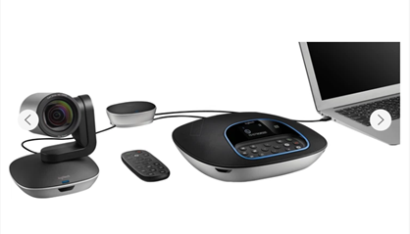 Комплект системи відеоконференцзв'язку Logitech Group Video conferencing system | Роздільна здатність відео: Full HD, 1080p @ 30 fps Кут огляду камери: 90° діагональний кут, для середніх–великих кімнат на 14–20 осіб PTZ-можливості: моторизована панорамування ±260°, нахил ±130°, 10×* безшовний цифровий зум Об’єктив: сертифікована ZEISS® автофокусна оптика; 5 пресетів камери Стиснення відео: H.264 із масштабованим видео (SVC), підтримка UVC 1.5 Аудіо: full-duplex спікерфон, 4 omni-мікрофони, beamforming, конференція до 6 м, ECHO‑та текшумоподавлення Bluetooth/NFC: можливість під’єднання мобільного для дзвінків через спікерфон Підключення: USB‑Plug‑and‑Play (USB 2.0), сумісність із Windows, MacOS, ChromeOS; сертифікація для Skype for Business, Microsoft Teams, Zoom, Cisco Jabber, BlueJeans тощо Комплектація: камера, спікерфон, хаб, пульт ДК, кабелі (USB, зв’язок): 2×5 м (камера/модуль), 1×3 м (PC), кріплення (стінне/настільне), кабель живлення, документація Гарантія: 2 роки, “bring-in” сервіс; Оптика та сертифікації від виробника Logitech (ZEISS, UC‑сертифікація) |  | 1 |  | 0.00
Всього вартість пропозиції, грн* |  |  |  |  | 0.00
* Товариство Червоного Хреста України є громадською неприбутковою організацією і просить надати максимальні знижки на товар, вказаний у ціновій пропозиції.
** Закупівля відбувається окремими позиціями.
Пропозицію надати у форматі .pdf та у форматі Exel
Примітка: вартість одиниці продукції та загальну вартість пропозиції потрібно заповнювати у гривнях, зазначаючи цифрове значення, яке має не більше двох знаків після коми.
Ми погоджуємось, що всі витрати, пов’язані з доставкою товару, завантажувально-розвантажувальними роботами, здійснюються за рахунок Постачальника за адресою: м. Дніпро, вул. Виконкомівська, 12 а.
Ми погоджуємося та ознайомлені з умовами типового Договору ТЧХУ (Додаток №2 до Запиту).
Ми погоджуємося з умовами, що Замовник має право розділити дану закупівлю між декількома постачальниками за умови наявності більш вигідних умов на різні позиції.
Ми погоджуємося з умовами, що Ви можете відхилити нашу чи всі надані пропозиції, та розуміємо, що Ви не обмежені у прийнятті будь-якої іншої пропозиції з більш вигідними для Вас умовами.
Ми погоджуємось зафіксувати цінову пропозицію протягом 90 календарних днів з моменту подачі.
Подаючи свою пропозицію ми підтверджуємо повну комплектацію та відповідність умовам зазначеним в Запиті.
Учасники повинні надсилати цінові пропозиції з підписом і печаткою (за наявності).

Керівник організації/ФОП:____________________________ ( ____________________)
МП підпис ПІБ

